Sheet1
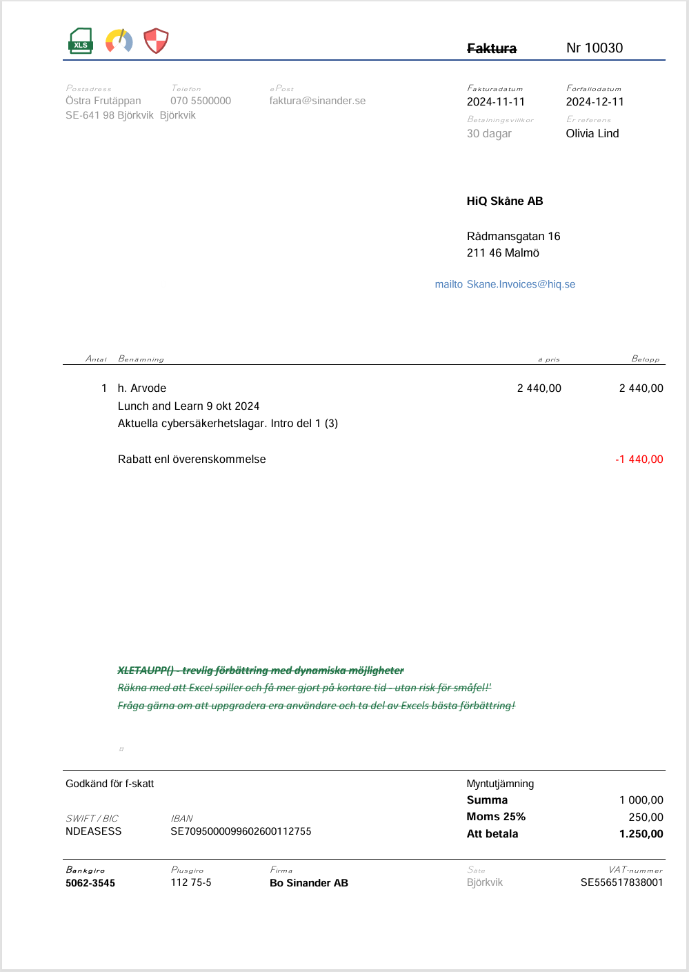

_prefs
Inställningar

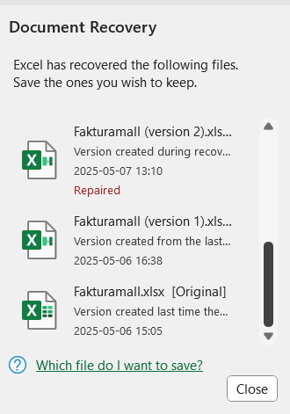
 | Parameter | Value
=INFO("DIRECTORY") | file_path | C:\Users\Eva Luate\Documents\
 | source_files | Reskontra
 | source_extension | .xlsx
 | sheet | Reskontra

